Chi tiết địa chất
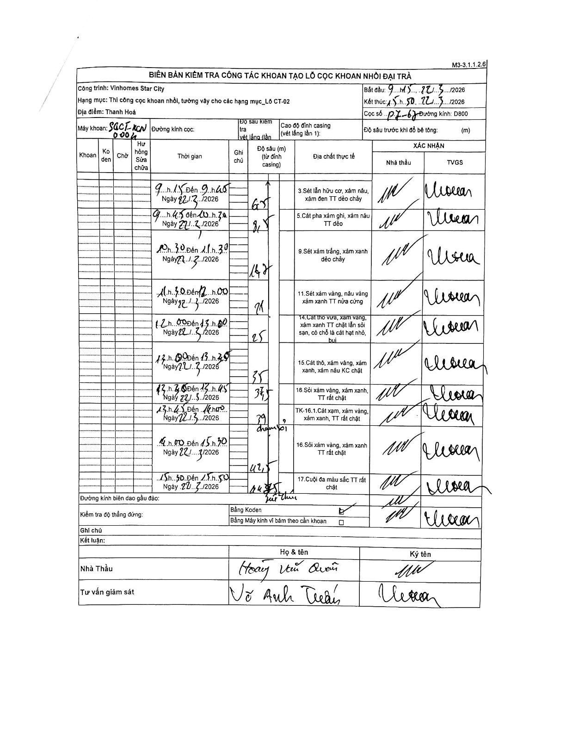
Dự án | Star City Thanh Hóa
Hạng mục | Thi công cọc khoan nhồi, tường vây cho các hạng mục_Lô CT-02
Tên bộ phận | Lô CT-02
Số hiệu cọc | P7-67
Tên Máy khoan | SGCT-KCN0004
Đường kính | D800
Bắt đầu thi công | 09:15 22/03/2026
Kết thúc thi công | 15:50 22/03/2026

Địa chất TT | Đường kính | Mô tả lớp thiết kế | Từ (h) | Đến (h) | Cao độ từ | Cao độ đến | T.Gian (h) | Dài (m) | V (m/h) | Ghi chú
3 | D800 | Sét lẫn hữu cơ, xám nâu, xám đen TT dẻo chảy | 09:15 22/03/2026 | 09:45 22/03/2026 | 0 | 6.5 | 0.5 | 6.5 | 13
5 | D800 | Cát pha xám ghi, xám nâu TT dẻo | 09:45 22/03/2026 | 10:30 22/03/2026 | 6.5 | 8.5 | 0.75 | 2 | 2.67
9 | D800 | Sét xám trắng, xám xanh dẻo chảy | 10:30 22/03/2026 | 11:30 22/03/2026 | 8.5 | 16.7 | 1 | 8.2 | 8.2
11 | D800 | Sét xám vàng, nâu vàng xám xanh TT nửa cứng | 11:30 22/03/2026 | 12:00 22/03/2026 | 16.7 | 21 | 0.5 | 4.3 | 8.6
14 | D800 | Cát thô vừa, xám vàng, xám xanh TT chặt lẫn sỏi sạn, có chỗ là cát hạt nhỏ, bụi | 12:00 22/03/2026 | 13:00 22/03/2026 | 21 | 25 | 1 | 4 | 4
15 | D800 | Cát thô, xám vàng, xám xanh, xám nâu KC chặt | 13:00 22/03/2026 | 13:30 22/03/2026 | 25 | 35 | 0.5 | 10 | 20
16 | D800 | Sỏi xám vàng, xám xanh, TT rất chặt | 13:30 22/03/2026 | 13:45 22/03/2026 | 35 | 37.5 | 0.25 | 2.5 | 10
8 | D800 | Cát xám, xám vàng, xám xanh, TT rất chặt | 13:45 22/03/2026 | 14:00 22/03/2026 | 37.5 | 39 | 0.25 | 1.5 | 6
16 | D800 | Sỏi xám vàng, xám xanh TT rất chặt | 14:00 22/03/2026 | 15:30 22/03/2026 | 39 | 42.5 | 1.5 | 3.5 | 2.33
17 | D800 | Cuội đa màu sắc TT rất chặt | 15:30 22/03/2026 | 15:50 22/03/2026 | 42.5 | 44.75 | 0.33 | 2.25 | 6.75

ẢNH BIÊN BẢN GỐC

